Nivel socio-económico
1.V NIVEL SOCIOECONOMICO

 |  | Promotor

 | Zona
 | RESIDENCIAL | MEDIA | POPULAR | INDUSTRIAL | COMERCIAL | RURAL | PERIFERIA

 | Urbanización
 | AREAS VERDES | SEGURIDAD | ALUMBRADO PUBLICO | DRENAJE | PAVIMENTO | CENTROS COMERCIALES CERCANOS

Tamaño de inmueble
NIVELES | RECAMARAS | BAÑOS | COMEDOR | COCINA | SALA | JARDÍN | GARAJE. AUTOS | OTRO
1 | 2 | 1 | 1 | 1 | 1 | 0 | 0

 |  | Servicios y espicificaciones del inmueble
 |  | CASA | DEPARTAMENTO | DÚPLEX | VECINDAD | CUARTO

 | Bardas Grafiteadas: |  | No |  | NO
 |  | Delincuencia: | No
Robo a Comercios o Domicilios Aledaños |  |  | Ninguno

Fotografia del exterior |  |  |  |  | Fotografia del interior
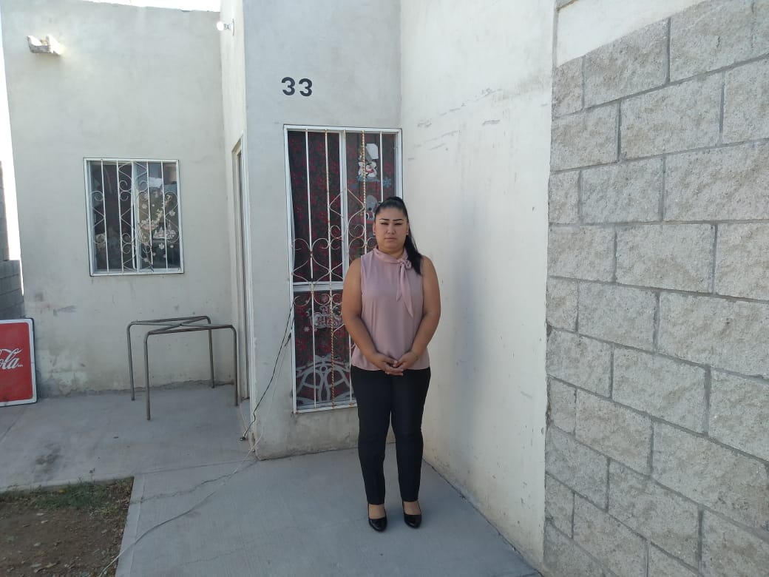
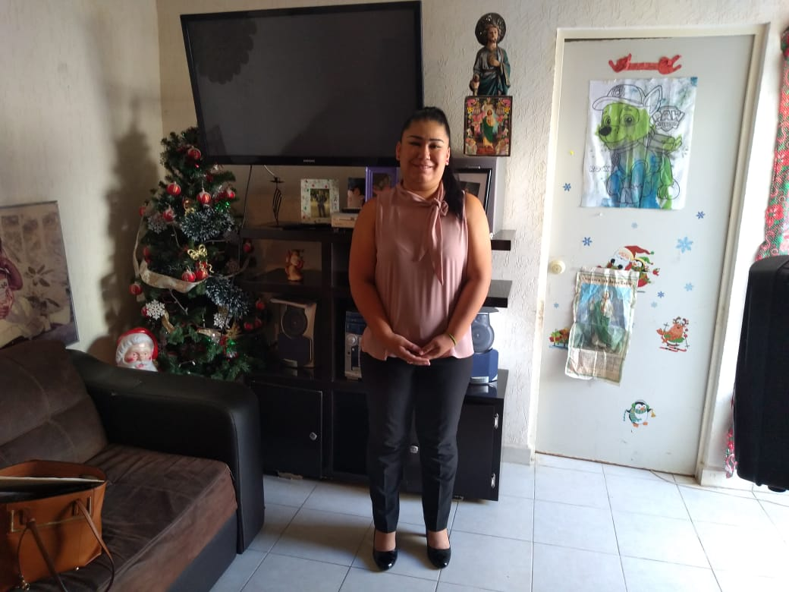

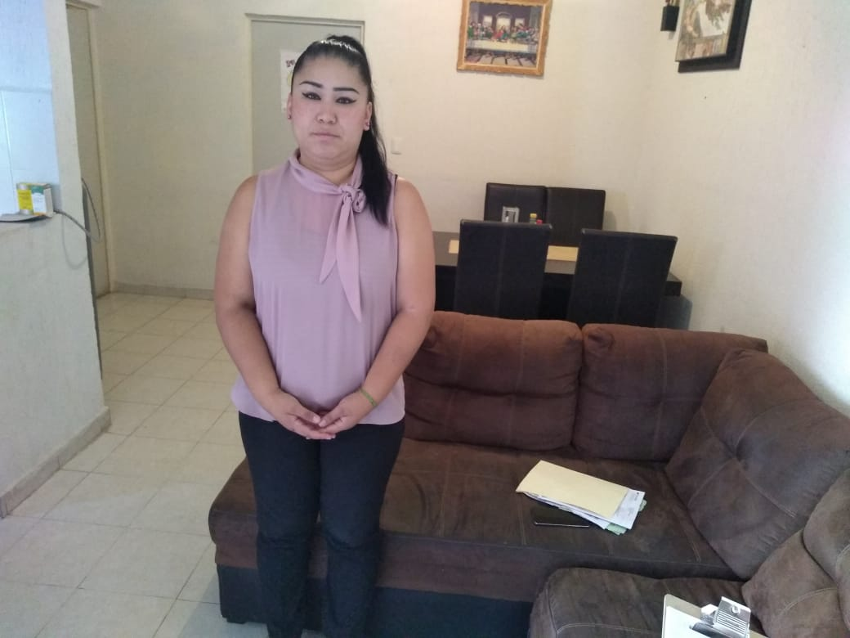

 |  |  | Valoración Final: |  | Bien

UBICACION
FOTOGRAFÍAS Y CROQUIS DE UBICACIÓN DEL DOMICILIO

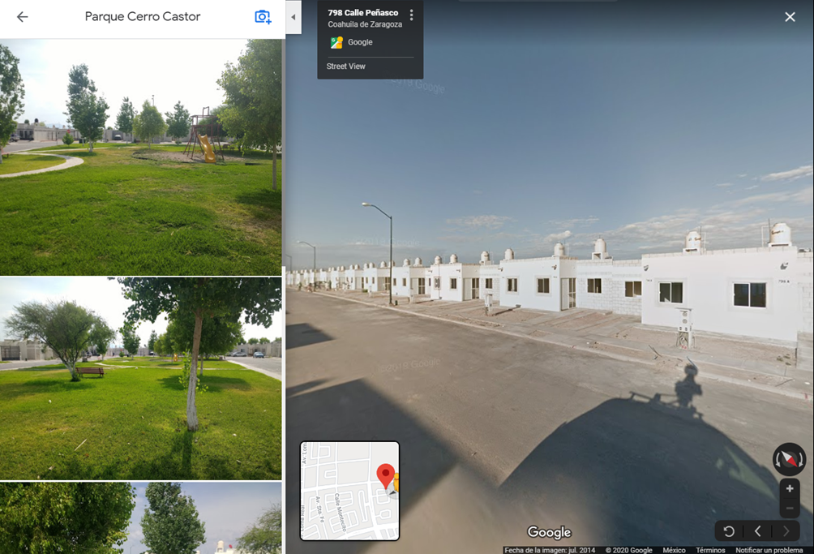

 | MARCAR UBICACIÓN EN CROQUIS
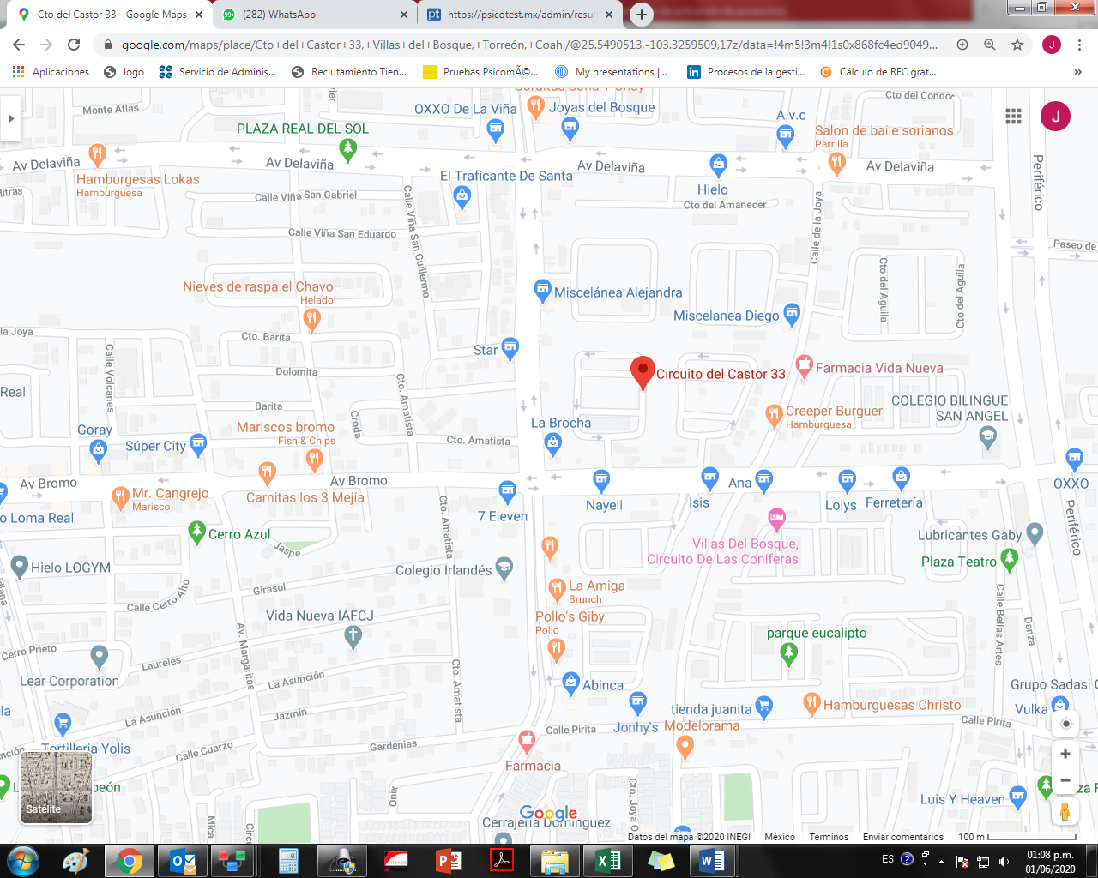

Autorizo a: | GRUPO COMERCIAL GRAN BAZAR S.A DE C.V. |  | Firma.
Para hacer uso de este documento a su conveniencia.

Torreon Coahuila |  | Junio 2020.

